セクション詳細画面（管理者権限）
プロジェクト名 |  |  |  | システム名 |  |  | 画面レイアウト設計書 |  |  |  |  |  |  |  |  |  | 作成者 | 作成日 |  | 更新者 | 更新日
東京ITスクール オンライン学習サービス |  |  |  | LMS学習管理システム |  |  | セクション詳細画面（管理者権限） |  |  |  |  |  |  |  |  |  | 櫻井 | 2017-11-13

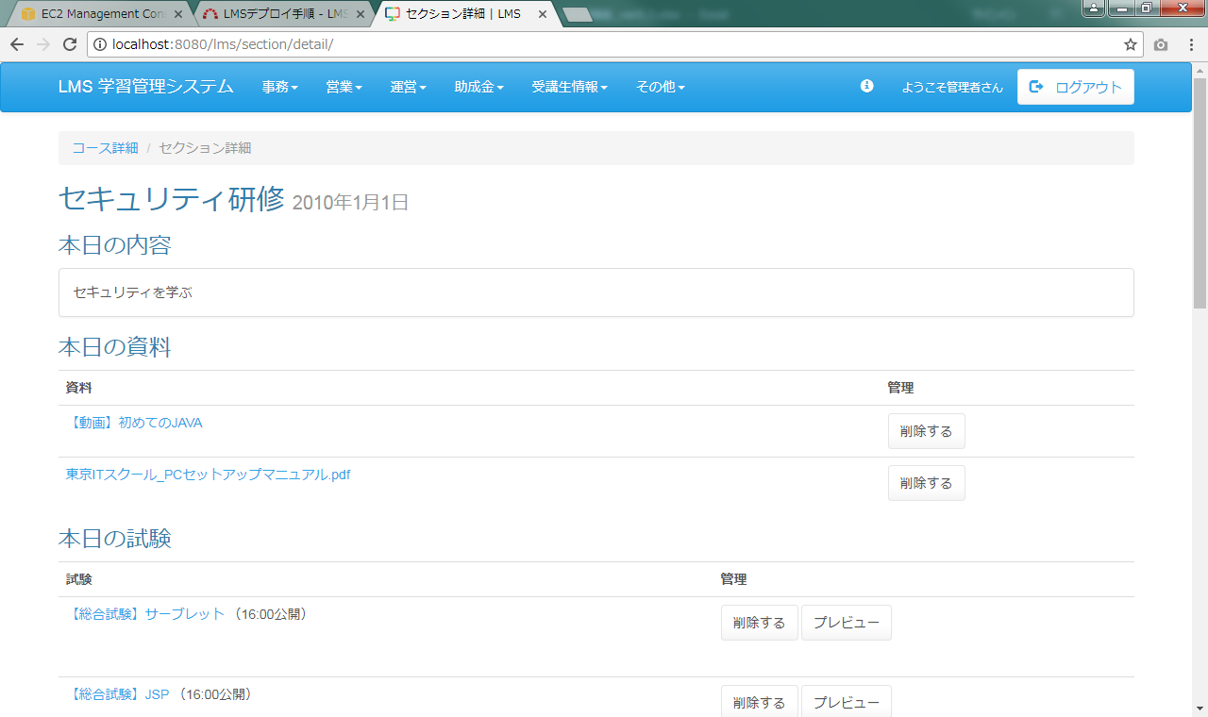
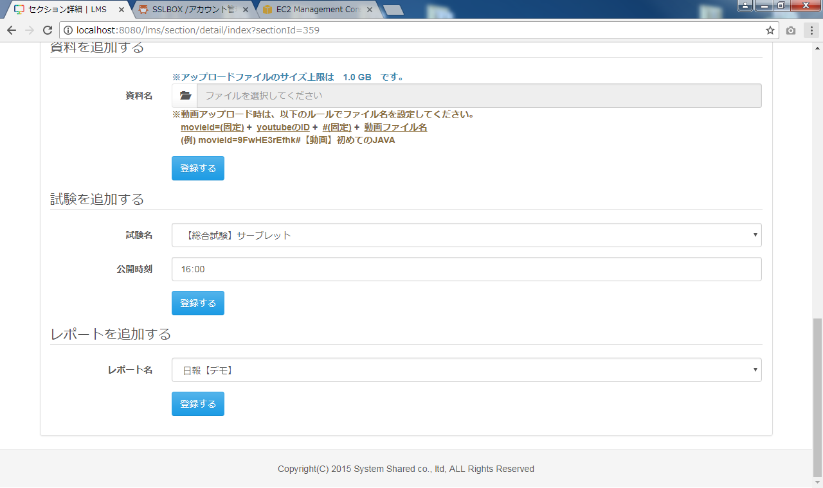
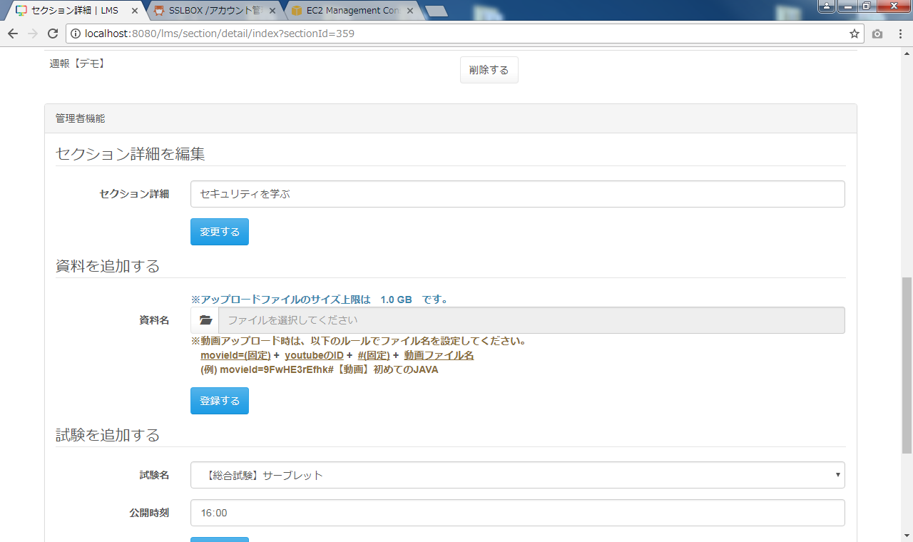
 | 画面イメージ
 |  |  |  |  |  |  |  |  |  |  |  | ◆動画表示
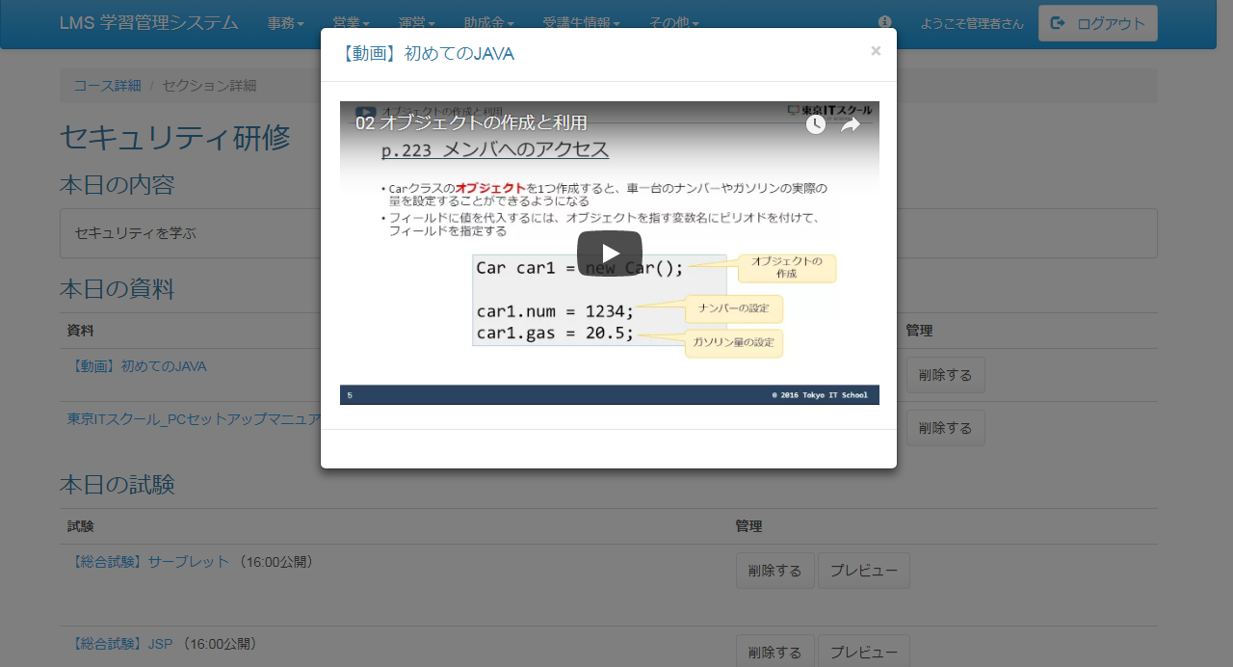

 | 出力仕様
 | No |  | 項目名 |  | データ元 |  |  |  |  |  |  |  |  | 備考
 |  |  |  |  | テーブル名 |  |  |  | フィールド
 | セクション情報
 | 1 |  | セクション名 |  | m_section |  |  |  | section_name
 | 2 |  | 日付 |  | m_section |  |  |  | date |  |  |  |  | yyyy年M月d日
 | 本日の内容
 | 3 |  | 概要 |  | m_section |  |  |  | section_description |  |  |  |  | 未登録の場合は、「※内容が登録されていません！！」を表示する
 | 本日の資料 ※未登録の場合は非表示
 | 4 |  | ファイル名 |  | m_file |  |  |  | file_name |  |  |  |  | ファイル名に「movieId=(動画判別名称)」が存在する場合は、#(リンクIDと動画名称の区切り
 |  |  |  |  |  |  |  |  |  |  |  |  |  | 文字)以降をファイル名として表示する
 | No |  | 項目名 |  | データ元 |  |  |  |  |  |  |  |  | 備考
 |  |  |  |  | テーブル名 |  |  |  | フィールド
 | 本日の試験 ※未登録の場合は非表示
 | 5 |  | 試験名 |  | m_exam |  |  |  | exam_name
 | 6 |  | 公開日時 |  | t_exam_section |  |  |  | public_date |  |  |  |  | （HH:mm公開）
 | 本日のレポート
 | 7 |  | 日報名 |  | m_daily_report |  |  |  | report_name
 | 管理者機能
 | 8 |  | セクション詳細 |  | m_section |  |  |  | section_description
 | 9 |  | ファイルサイズ
 | 10 |  | 試験名 |  | m_exam |  |  |  | exam_name |  |  |  |  | 登録されている試験をセレクトボックスにリスト表示
 | 11 |  | レポート名 |  | m_daily_report |  |  |  | report_name |  |  |  |  | 登録されているレポートをセレクトボックスにリスト表示

 | ◆『コース詳細』リンク押下時

 | 入力仕様
 | No |  | 項目名 | 物理名 |  | コントロール |  | 必須 |  | 桁数 | 最小値 |  | 最大値 |  | IME | 属性 |  |  | 備考
 | 1 |  | コース詳細 | - |  | 送信ボタン |  | - |  | - | - |  | - |  | - | /lms/course/detail/
 | 2 |  | コースID | courseId |  | hidden |  | ○ |  | - | - |  | - |  | - | 半角数字

 | その他 入力仕様
 | No |  | 項目名 | エラー条件 |  |  |  |  | 挙動 |  |  |  |  |  |  |  | エラー文
 | 1 |  | コースID | コースIDがコースマスタに存在しない場合 |  |  |  |  | 不正アクセス画面に遷移する |  |  |  |  |  |  |  | -

 | ◆『{ファイル名}』リンク押下時

 | 入力仕様
 | No |  | 項目名 | 物理名 |  | コントロール |  | 必須 |  | 桁数 | 最小値 |  | 最大値 |  | IME | 属性 |  |  | 備考
 | 1 |  | ｛ファイル名｝ | - |  | リンク |  | - |  | - | - |  | - |  | - | /lms/file/download |  |  | ファイルのダウンロードを行う
 | 2 |  | ファイルID | fileId |  | hidden |  | ○ |  | - | - |  | - |  | - | 半角数字 |  |  | ハッシュ値

 | その他 入力仕様
 | No |  | 項目名 | エラー条件 |  |  |  |  | 挙動 |  |  |  |  |  |  |  | エラー文
 | 1 |  | ファイルID | ファイルIDが直打ちされた場合 |  |  |  |  | 不正アクセス画面に遷移する |  |  |  |  |  |  |  | -
 | 2 |  |  | ファイルIDがファイルマスタに存在しない場合 |  |  |  |  | 不正アクセス画面に遷移する |  |  |  |  |  |  |  | -

 | その他仕様
 | ・ファイル名の先頭が「movieId=(動画判別名称)」の場合は動画視聴の処理へ、それ以外の場合はファイルのダウンロード処理を行う。
 |  | 動画ファイル名のルール：
 |  | movieId=(動画判別名称) + リンクID(11桁のyoutubeのID) + #(リンクIDと動画名称の区切り文字) + 動画名称（画面に表示をさせる名称）

 | ◆『削除する(本日の資料)』ボタン押下時

 | 入力仕様
 | No |  | 項目名 | 物理名 |  | コントロール |  | 必須 |  | 桁数 | 最小値 |  | 最大値 |  | IME | 属性 |  |  | 備考
 | 1 |  | 削除する | - |  | 送信ボタン |  | - |  | - | - |  | - |  | - | /lms/section/detail/delete
 | 2 |  | ファイルID | fileId |  | hidden |  | ○ |  | - | - |  | - |  | - | 半角数字 |  |  | ハッシュ値
 | 3 |  | セクションID | sectionId |  | hidden |  | ○ |  | - | - |  | - |  | - | 半角数字

 | ◆『{試験名}』リンク押下時

 | 入力仕様
 | No |  | 項目名 | 物理名 |  | コントロール |  | 必須 |  | 桁数 | 最小値 |  | 最大値 |  | IME | 属性 |  |  | 備考
 | 1 |  | ｛試験名｝ | - |  | リンク |  | - |  | - | - |  | - |  | - | /exam/play/
 | 2 |  | 試験ID | examId |  | hidden |  | ○ |  | - | - |  | - |  | - | 半角数字

 | ◆『削除する(本日の試験)』ボタン押下時

 | 入力仕様
 | No |  | 項目名 | 物理名 |  | コントロール |  | 必須 |  | 桁数 | 最小値 |  | 最大値 |  | IME | 属性 |  |  | 備考
 | 1 |  | 削除する | - |  | 送信ボタン |  | - |  | - | - |  | - |  | - | /lms/section/detail/deleteExam
 | 2 |  | 試験ID | examId |  | hidden |  | ○ |  | - | - |  | - |  | - | 半角数字
 | 3 |  | 試験・セクション紐付けID | examSectionId |  | hidden |  | ○ |  | - | - |  | - |  | - | 半角数字

 | ◆『プレビュー』ボタン押下時

 | 入力仕様
 | No |  | 項目名 | 物理名 |  | コントロール |  | 必須 |  | 桁数 | 最小値 |  | 最大値 |  | IME | 属性 |  |  | 備考
 | 1 |  | プレビュー | - |  | 送信ボタン |  | - |  | - | - |  | - |  | - | /exam/play/preview
 | 2 |  | 試験ID | examId |  | hidden |  | ○ |  | - | - |  | - |  | - | 半角数字
 | 3 |  | セクションID | sectionId |  | hidden |  | ○ |  | - | - |  | - |  | - | 半角数字
 | 4 |  | 試験・セクション紐付けID | examSectionId |  | hidden |  | ○ |  | - | - |  | - |  | - | 半角数字

 | ◆『削除する(本日のレポート)』ボタン押下時

 | 入力仕様
 | No |  | 項目名 | 物理名 |  | コントロール |  | 必須 |  | 桁数 | 最小値 |  | 最大値 |  | IME | 属性 |  |  | 備考
 | 1 |  | 削除する | - |  | 送信ボタン |  | - |  | - | - |  | - |  | - | /lms/section/detail/deleteReport
 | 2 |  | セクションID | sectionId |  | hidden |  | ○ |  | - | - |  | - |  | - | 半角数字
 | 3 |  | ファイル・セクション紐付けID | fileSectionId |  | hidden |  | ○ |  | - | - |  | - |  | - | 半角数字

 | ◆『変更する(セクション詳細を編集)』ボタン押下時

 | 入力仕様
 | No |  | 項目名 | 物理名 |  | コントロール |  | 必須 |  | 桁数 | 最小値 |  | 最大値 |  | IME | 属性 |  |  | 備考
 | 1 |  | 変更する | - |  | 送信ボタン |  | - |  | - | - |  | - |  | - | /lms/section/detail/updateDescription
 | 2 |  | セクションID | sectionId |  | hidden |  | ○ |  | - | - |  | - |  | - | 半角数字
 | 3 |  | セクション説明 | sectionDescription |  | テキストボックス |  | ○ |  | 300 | - |  | - |  | - | -

 | ◆『登録する(資料を追加する)』ボタン押下時

 | 入力仕様
 | No |  | 項目名 | 物理名 |  | コントロール |  | 必須 |  | 桁数 | 最小値 |  | 最大値 |  | IME | 属性 |  |  | 備考
 | 1 |  | 登録する | - |  | 送信ボタン |  | - |  | - | - |  | - |  | - | /lms/section/detail/upload
 | 2 |  | セクションID | sectionId |  | hidden |  | ○ |  | - | - |  | - |  | - | 半角数字
 | 3 |  | 資料名 | files[0] |  | ファイル選択ボックス |  | ○ |  | - | - |  | - |  | - | -

 | その他 入力仕様
 | No |  | 項目名 | エラー条件 |  |  |  |  | 挙動 |  |  |  |  |  |  |  | エラー文
 | 1 |  | 資料名 | ファイルサイズが1GB以上の場合 |  |  |  |  | 不正アクセス画面へ遷移する |  |  |  |  |  |  |  | -
 | 2 |  |  | ファイルサイズが0の場合 |  |  |  |  | エラーメッセージを表示する |  |  |  |  |  |  |  | ファイルは必須です。
 | 3 |  |  | ファイル名の先頭が「movieId=(動画判別名称)」 かつ |  |  |  |  | エラーメッセージを表示する |  |  |  |  |  |  |  | 動画ファイル名が不正です。
 |  |  |  | 動画ファイル名のルールに沿っていない場合

 | ◆『登録する(試験を追加する)』ボタン押下時

 | 入力仕様
 | No |  | 項目名 | 物理名 |  | コントロール |  | 必須 |  | 桁数 | 最小値 |  | 最大値 |  | IME | 属性 |  |  | 備考
 | 1 |  | 登録する | - |  | 送信ボタン |  | - |  | - | - |  | - |  | - | /lms/section/detail/registExam
 | 2 |  | 試験ID | examId |  | hidden |  | ○ |  | - | - |  | - |  | - | 半角数字
 | 3 |  | セクションID | sectionId |  | hidden |  | ○ |  | - | - |  | - |  | - | 半角数字
 | 4 |  | 公開時間 | publicTime |  | セレクトボックス |  | ○ |  | - | - |  | - |  | - | 半角数字 |  |  | 初期値：16：00

 | その他 入力仕様
 | No |  | 項目名 | エラー条件 |  |  |  |  | 挙動 |  |  |  |  |  |  |  | エラー文
 | 1 |  | 試験ID | 既にセクションに同じ試験の紐付けがある場合 |  |  |  |  | エラーメッセージを表示する |  |  |  |  |  |  |  | 試験は既に存在します
 |  |  | セクションID

 | ◆『登録する(レポートを追加する)』ボタン押下時

 | 入力仕様
 | No |  | 項目名 | 物理名 |  | コントロール |  | 必須 |  | 桁数 | 最小値 |  | 最大値 |  | IME | 属性 |  |  | 備考
 | 1 |  | 登録する | - |  | 送信ボタン |  | - |  | - | - |  | - |  | - | /lms/section/detail/registReport
 | 2 |  | 日報ID | dailyReportId |  | セレクトボックス |  | ○ |  | - | - |  | - |  | - | 半角数字
 | 3 |  | セクションID | sectionId |  | hidden |  | ○ |  | - | - |  | - |  | - | 半角数字

 | その他 入力仕様
 | No |  | 項目名 | エラー条件 |  |  |  |  | 挙動 |  |  |  |  |  |  |  | エラー文
 | 1 |  | 日報ID | 既にセクションに同じ日報の紐付けがある場合 |  |  |  |  | エラーメッセージを表示する |  |  |  |  |  |  |  | レポートは既に存在します
 |  |  | セクションID

セクション詳細画面（講師権限）
プロジェクト名 |  |  |  | システム名 |  |  | 画面レイアウト設計書 |  |  |  |  |  |  |  |  |  | 作成者 | 作成日 |  | 更新者 | 更新日
東京ITスクール オンライン学習サービス |  |  |  | LMS学習管理システム |  |  | セクション詳細画面（講師権限） |  |  |  |  |  |  |  |  |  | 櫻井 | 2017-11-13

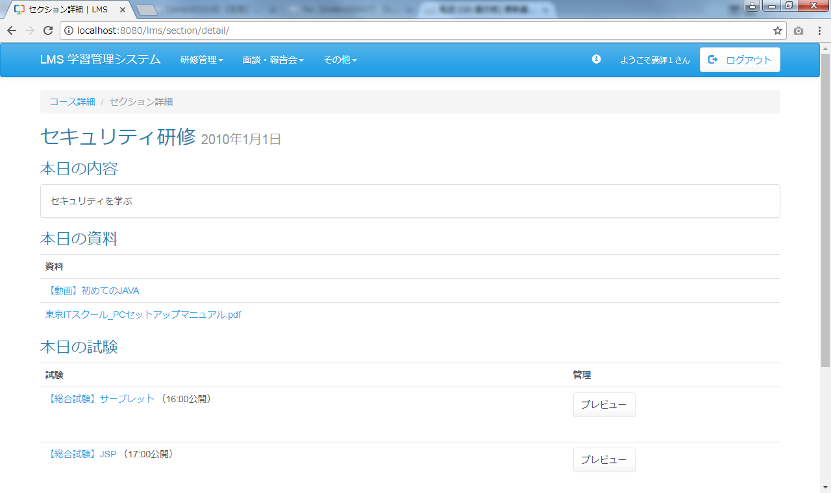
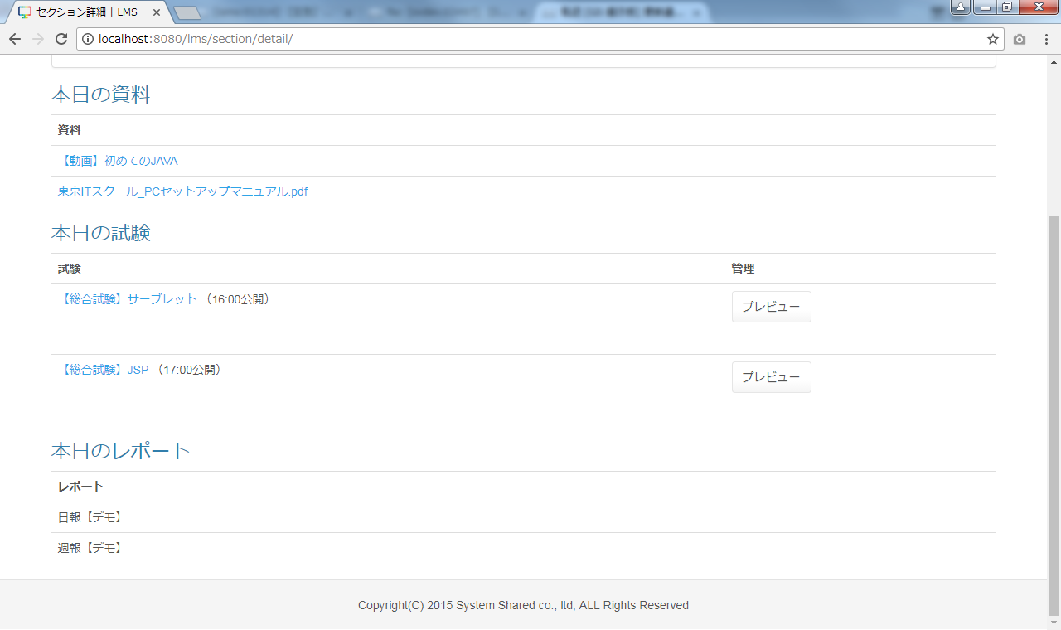
 | 画面イメージ
 |  |  |  |  |  |  |  |  |  |  |  | ◆動画表示
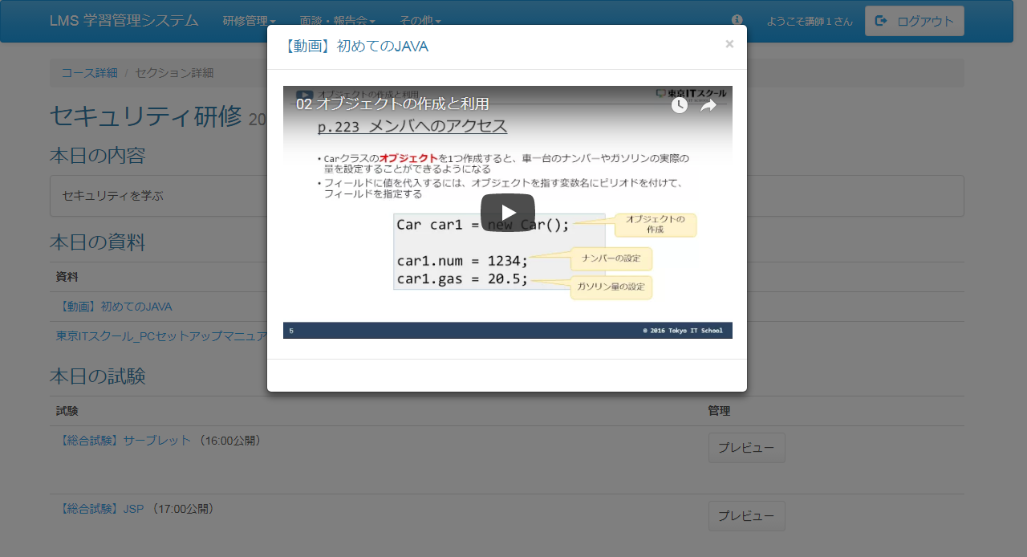

 | 出力仕様
 | No |  | 項目名 |  | データ元 |  |  |  |  |  |  |  |  | 備考
 |  |  |  |  | テーブル名 |  |  |  | フィールド
 | セクション情報
 | 1 |  | セクション名 |  | m_section |  |  |  | section_name
 | 2 |  | 日付 |  | m_section |  |  |  | date |  |  |  |  | yyyy年M月d日
 | 本日の内容
 | 3 |  | 概要 |  | m_section |  |  |  | section_description |  |  |  |  | 未登録の場合は、「※内容が登録されていません！！」を表示する
 | 本日の資料 ※未登録の場合は非表示
 | 4 |  | ファイル名 |  | m_file |  |  |  | file_name |  |  |  |  | ファイル名に「movieId=(動画判別名称)」が存在する場合は、#(リンクIDと動画名称の区切り
 |  |  |  |  |  |  |  |  |  |  |  |  |  | 文字)以降をファイル名として表示する
 | No |  | 項目名 |  | データ元 |  |  |  |  |  |  |  |  | 備考
 |  |  |  |  | テーブル名 |  |  |  | フィールド
 | 本日の試験 ※未登録の場合は非表示
 | 5 |  | 試験名 |  | m_exam |  |  |  | exam_name
 | 6 |  | 公開日時 |  | t_exam_section |  |  |  | public_date |  |  |  |  | （HH:mm公開）
 | 本日のレポート
 | 7 |  | 日報名 |  | m_daily_report |  |  |  | report_name |  |  |  |  | 未提出の場合：｛日報名｝を提出する
 |  |  |  |  |  |  |  |  |  |  |  |  |  | 提出済の場合：｛日報名｝を確認する

 | ◆『コース詳細』リンク押下時

 | 入力仕様
 | No |  | 項目名 | 物理名 |  | コントロール |  | 必須 |  | 桁数 | 最小値 |  | 最大値 |  | IME | 属性 |  |  | 備考
 | 1 |  | コース詳細 | - |  | 送信ボタン |  | - |  | - | - |  | - |  | - | /lms/course/detail/
 | 2 |  | コースID | courseId |  | hidden |  | ○ |  | - | - |  | - |  | - | 半角数字

 | その他 入力仕様
 | No |  | 項目名 | エラー条件 |  |  |  |  | 挙動 |  |  |  |  |  |  |  | エラー文
 | 1 |  | コースID | コースIDがコースマスタに存在しない場合 |  |  |  |  | 不正アクセス画面に遷移する |  |  |  |  |  |  |  | -

 | ◆『{ファイル名}』リンク押下時

 | 入力仕様
 | No |  | 項目名 | 物理名 |  | コントロール |  | 必須 |  | 桁数 | 最小値 |  | 最大値 |  | IME | 属性 |  |  | 備考
 | 1 |  | ｛ファイル名｝ | - |  | リンク |  | - |  | - | - |  | - |  | - | /lms/file/download |  |  | ファイルのダウンロードを行う
 | 2 |  | ファイルID | fileId |  | hidden |  | ○ |  | - | - |  | - |  | - | 半角数字 |  |  | ハッシュ値

 | その他 入力仕様
 | No |  | 項目名 | エラー条件 |  |  |  |  | 挙動 |  |  |  |  |  |  |  | エラー文
 | 1 |  | ファイルID | ファイルIDが直打ちされた場合 |  |  |  |  | 不正アクセス画面に遷移する |  |  |  |  |  |  |  | -
 | 2 |  |  | ファイルIDがファイルマスタに存在しない場合 |  |  |  |  | 不正アクセス画面に遷移する |  |  |  |  |  |  |  | -

 | その他仕様
 | ・ファイル名の先頭が「movieId=(動画判別名称)」の場合は動画視聴の処理へ、それ以外の場合はファイルのダウンロード処理を行う。
 |  | 動画ファイル名のルール：
 |  | movieId=(動画判別名称) + リンクID(11桁のyoutubeのID) + #(リンクIDと動画名称の区切り文字) + 動画名称（画面に表示をさせる名称）

 | ◆『{試験名}』リンク押下時

 | 入力仕様
 | No |  | 項目名 | 物理名 |  | コントロール |  | 必須 |  | 桁数 | 最小値 |  | 最大値 |  | IME | 属性 |  |  | 備考
 | 1 |  | ｛試験名｝ | - |  | リンク |  | - |  | - | - |  | - |  | - | /exam/play/
 | 2 |  | 試験ID | examId |  | hidden |  | ○ |  | - | - |  | - |  | - | 半角数字

 | ◆『プレビュー』ボタン押下時

 | 入力仕様
 | No |  | 項目名 | 物理名 |  | コントロール |  | 必須 |  | 桁数 | 最小値 |  | 最大値 |  | IME | 属性 |  |  | 備考
 | 1 |  | プレビュー | - |  | 送信ボタン |  | - |  | - | - |  | - |  | - | /exam/play/preview
 | 2 |  | 試験ID | examId |  | hidden |  | ○ |  | - | - |  | - |  | - | 半角数字
 | 3 |  | セクションID | sectionId |  | hidden |  | ○ |  | - | - |  | - |  | - | 半角数字
 | 4 |  | 試験・セクション紐付けID | examSectionId |  | hidden |  | ○ |  | - | - |  | - |  | - | 半角数字

セクション詳細画面（受講生権限）
プロジェクト名 |  |  |  | システム名 |  |  | 画面レイアウト設計書 |  |  |  |  |  |  |  |  |  | 作成者 | 作成日 |  | 更新者 | 更新日
東京ITスクール オンライン学習サービス |  |  |  | LMS学習管理システム |  |  | セクション詳細画面（受講生権限） |  |  |  |  |  |  |  |  |  | 櫻井 | 2017-11-13

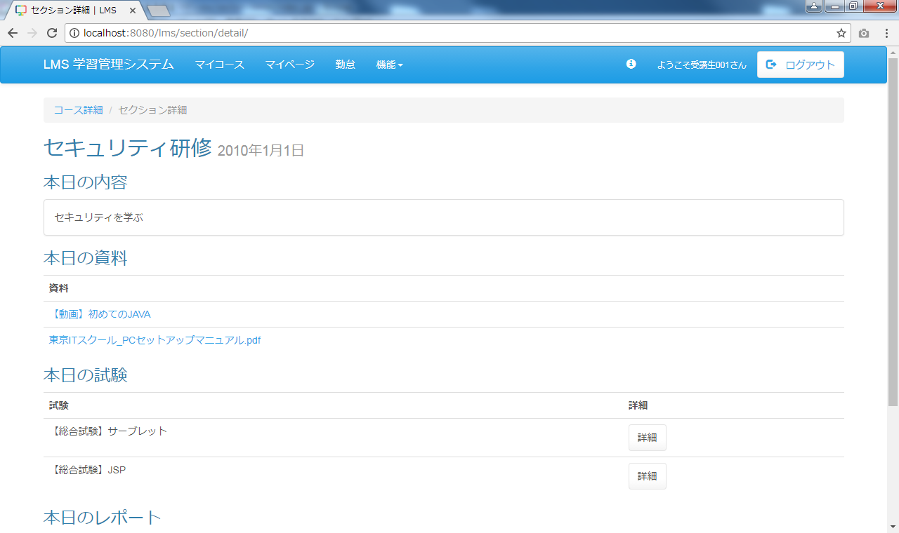
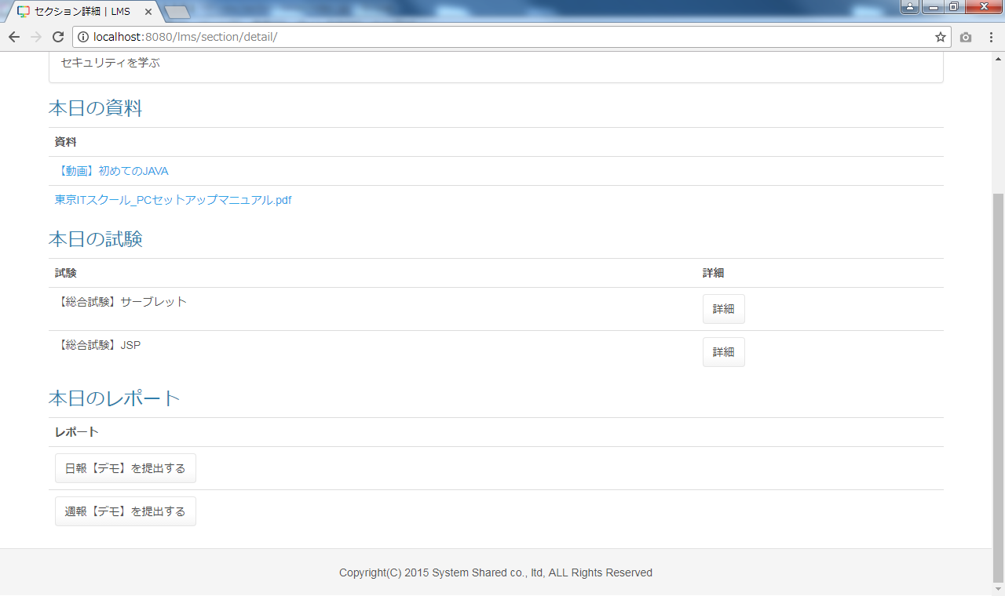
 | 画面イメージ
 |  |  |  |  |  |  |  |  |  |  |  | ◆動画表示
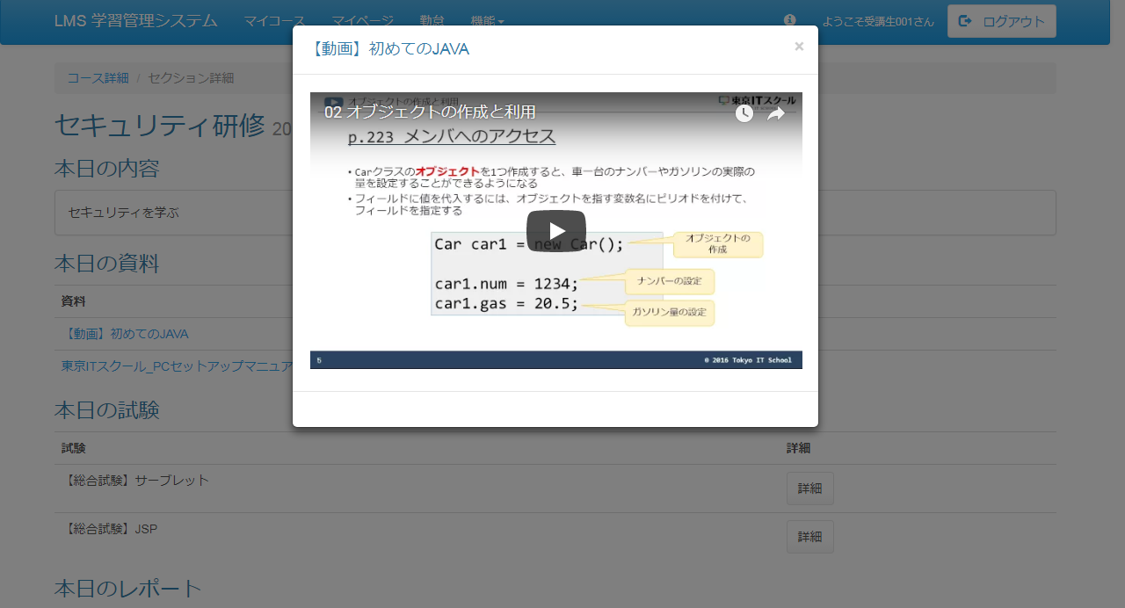

 | 出力仕様
 | No |  | 項目名 |  | データ元 |  |  |  |  |  |  |  |  | 備考
 |  |  |  |  | テーブル名 |  |  |  | フィールド
 | セクション情報
 | 1 |  | セクション名 |  | m_section |  |  |  | section_name
 | 2 |  | 日付 |  | m_section |  |  |  | date |  |  |  |  | yyyy年M月d日
 | 本日の内容
 | 3 |  | 概要 |  | m_section |  |  |  | section_description |  |  |  |  | 未登録の場合は、「※内容が登録されていません！！」を表示する
 | 本日の資料 ※未登録の場合は非表示
 | 4 |  | ファイル名 |  | m_file |  |  |  | file_name |  |  |  |  | ファイル名に「movieId=(動画判別名称)」が存在する場合は、#(リンクIDと動画名称の区切り
 |  |  |  |  |  |  |  |  |  |  |  |  |  | 文字)以降をファイル名として表示する
 | No |  | 項目名 |  | データ元 |  |  |  |  |  |  |  |  | 備考
 |  |  |  |  | テーブル名 |  |  |  | フィールド
 | 本日の試験 ※未登録の場合は非表示
 | 5 |  | 試験名 |  | m_exam |  |  |  | exam_name
 | 6 |  | 公開日時 |  | t_exam_section |  |  |  | public_date |  |  |  |  | 試験が未公開の場合：（HH:mm公開）
 | 本日のレポート
 | 7 |  | 日報名 |  | m_daily_report |  |  |  | report_name |  |  |  |  | 未提出の場合：｛日報名｝を提出する
 |  |  |  |  |  |  |  |  |  |  |  |  |  | 提出済の場合：｛日報名｝を確認する

 | ◆『コース詳細』リンク押下時

 | 入力仕様
 | No |  | 項目名 | 物理名 |  | コントロール |  | 必須 |  | 桁数 | 最小値 |  | 最大値 |  | IME | 属性 |  |  | 備考
 | 1 |  | コース詳細 | - |  | 送信ボタン |  | - |  | - | - |  | - |  | - | /lms/course/detail/
 | 2 |  | コースID | courseId |  | hidden |  | ○ |  | - | - |  | - |  | - | 半角数字

 | その他 入力仕様
 | No |  | 項目名 | エラー条件 |  |  |  |  | 挙動 |  |  |  |  |  |  |  | エラー文
 | 1 |  | コースID | コースIDがコースマスタに存在しない場合 |  |  |  |  | 不正アクセス画面に遷移する |  |  |  |  |  |  |  | -

 | ◆『{ファイル名}』リンク押下時

 | 入力仕様
 | No |  | 項目名 | 物理名 |  | コントロール |  | 必須 |  | 桁数 | 最小値 |  | 最大値 |  | IME | 属性 |  |  | 備考
 | 1 |  | ｛ファイル名｝ | - |  | リンク |  | - |  | - | - |  | - |  | - | /lms/file/download |  |  | ファイルのダウンロードを行う
 | 2 |  | ファイルID | fileId |  | hidden |  | ○ |  | - | - |  | - |  | - | 半角数字 |  |  | ハッシュ値

 | その他 入力仕様
 | No |  | 項目名 | エラー条件 |  |  |  |  | 挙動 |  |  |  |  |  |  |  | エラー文
 | 1 |  | ファイルID | ファイルIDが直打ちされた場合 |  |  |  |  | 不正アクセス画面に遷移する |  |  |  |  |  |  |  | -
 | 2 |  |  | ファイルIDがファイルマスタに存在しない場合 |  |  |  |  | 不正アクセス画面に遷移する |  |  |  |  |  |  |  | -

 | その他仕様
 | ・ファイル名の先頭が「movieId=(動画判別名称)」の場合は動画視聴の処理へ、それ以外の場合はファイルのダウンロード処理を行う。
 |  | 動画ファイル名のルール：
 |  | movieId=(動画判別名称) + リンクID(11桁のyoutubeのID) + #(リンクIDと動画名称の区切り文字) + 動画名称（画面に表示をさせる名称）

 | ◆『詳細』ボタン押下時

 | 入力仕様
 | No |  | 項目名 | 物理名 |  | コントロール |  | 必須 |  | 桁数 | 最小値 |  | 最大値 |  | IME | 属性 |  |  | 備考
 | 1 |  | 詳細 | - |  | 送信ボタン |  | - |  | - | - |  | - |  | - | /exam/play/
 | 2 |  | 試験ID | examId |  | hidden |  | ○ |  | - | - |  | - |  | - | 半角数字
 | 3 |  | セクションID | sectionId |  | hidden |  | ○ |  | - | - |  | - |  | - | 半角数字
 | 4 |  | 試験・セクション紐付けID | examSectionId |  | hidden |  | ○ |  | - | - |  | - |  | - | 半角数字

 | ◆『{日報名}を提出する』ボタン・『{日報名}を確認する』ボタン押下時

 | 入力仕様
 | No |  | 項目名 | 物理名 |  | コントロール |  | 必須 |  | 桁数 | 最小値 |  | 最大値 |  | IME | 属性 |  |  | 備考
 | 1 |  | {日報名}を提出する | - |  | 送信ボタン |  | - |  | - | - |  | - |  | - | /dailyReport/submit/
 | 2 |  | 日報ID | dailyReportId |  | hidden |  | ○ |  | - | - |  | - |  | -
 | 3 |  | セクションID | sectionId |  | hidden |  | ○ |  | - | - |  | - |  | -
 | 4 |  | コースID | courseId |  | hidden |  | ○ |  | - | - |  | - |  | -
 | 5 |  | フォームセクションID | formSectionId |  | hidden |  | ○ |  | - | - |  | - |  | -
 | （次のページへ続く）
 | （前ページからの続き）
 | No |  | 項目名 | 物理名 |  | コントロール |  | 必須 |  | 桁数 | 最小値 |  | 最大値 |  | IME | 属性 |  |  | 備考
 | 6 |  | フォームコースID | formCourseId |  | hidden |  | ○ |  | - | - |  | - |  | -
 | 7 |  | 日付 | date |  | hidden |  | ○ |  | - | - |  | - |  | - |  |  |  | yyyy/M/d

 | その他 入力仕様
 | No |  | 項目名 | エラー条件 |  |  |  |  | 挙動 |  |  |  |  |  |  |  | エラー文
 | 1 |  | 日付 | 日付が空の場合 |  |  |  |  | エラーメッセージを表示する |  |  |  |  |  |  |  | 本日のレポートは既に提出済みです。
 | 2 |  | 日付 | 日付、日報ID、LMSユーザID(ログイン者）に紐づく日報
 |  |  | 日報ID | が存在する場合
 |  |  | LMSユーザID

